信用交易
融资融券市场交易数据统计(2024-08-06)


标的证券 | 融资融券余额（亿元） | 融资余额（亿元） | 融券余额（亿元） | 融资买入额（亿元） | 融资融券规模变化（亿元） | 融资余额增幅(‰) | 融券余额增幅(%)
统计数据 | 14,274.69 | 14,069.92 | 194.39 | 531.78 | 10.51 | 1.20 | -3.09

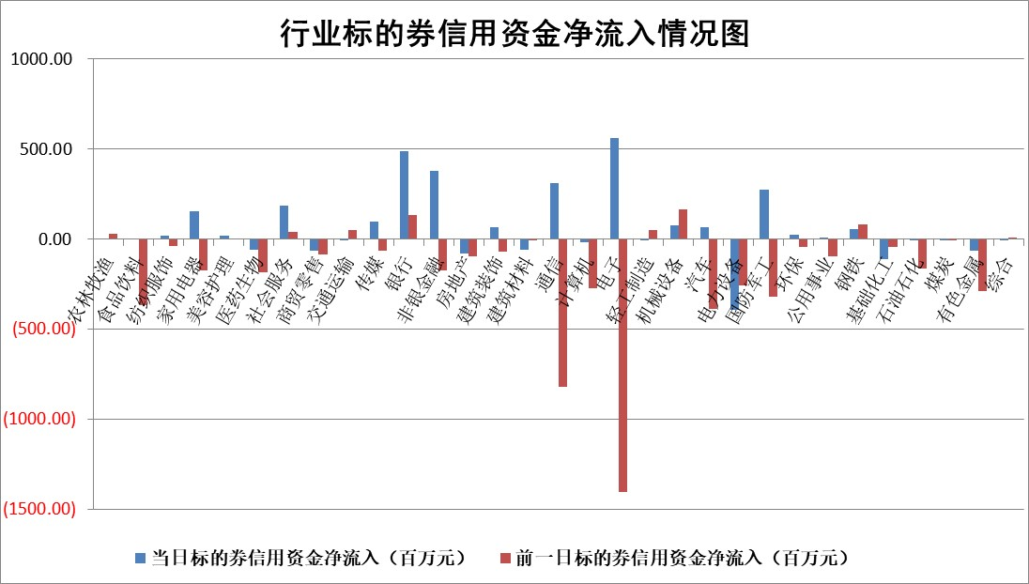

 |  |  |  |  |  |  |  | 2

 |  |  |  |  |  |  |  | 5
标的基金代码 | 标的基金简称 | 融资余额/市值(%) | 融资余额增幅(%) | 融资买入额/成交金额(%) | （融资余额净增额-融券余额净增额）/市值(‱) | 融券余额降幅(%) | ABS[（融资余额净增额-融券余额净增额）/市值净增额-1](%)
159902 | 华夏中小板ETF | 0.00 | 0.00 | 0.00 | 0.00 | 0.00 | 100.00
159915 | 易方达创业板ETF | 2.43 | -0.30 | 943045.58 | -0.87 | -6.18 | 100.84
159919 | 嘉实沪深300ETF | 0.66 | 0.78 | 4.50 | 0.33 | -5.89 | 98.77
159920 | 华夏恒生ETF | 38.91 | -0.94 | 17.79 | -36.98 | -0.50 | 152.56
159922 | 嘉实中证500ETF | 0.65 | 0.15 | 1.60 | -0.85 | -1.10 | 101.01
159925 | 南方沪深300ETF | 0.36 | 13.12 | 3.37 | 3.94 | -0.38 | 103.88
159928 | 消费ETF | 1.15 | 0.63 | 1.43 | 0.70 | -0.66 | 99.12
159934 | 易方达黄金ETF | 87.26 | -0.32 | 0.77 | -27.98 | 0.00 | 79.41
159939 | 全指信息技术ETF | 0.92 | 2.98 | 84.38 | 2.66 | 0.00 | 97.56
159940 | 全指金融地产ETF | 0.11 | 0.63 | 0.00 | 0.07 | 0.00 | 100.12
159995 | 半导体芯片ETF | 2.67 | 1.59 | 126.94 | 4.15 | -0.36 | 97.05
159997 | 天弘中证电子ETF | 2.50 | -0.43 | 14.81 | -1.08 | -0.97 | 101.30
159998 | 天弘中证计算机主题ETF | 0.93 | 3.67 | 0.04 | 3.30 | 0.00 | 97.93
510050 | 华夏上证50ETF | 3.60 | 1.68 | 535.69 | 6.21 | 16.99 | 0.22
510180 | 华安上证180ETF | 0.48 | 0.63 | 2.92 | 0.29 | -4.70 | 101.39
510880 | 华泰柏瑞红利ETF | 0.41 | 3.28 | 1.39 | 1.31 | 0.36 | 103.89
510900 | 易方达恒生H股ETF | 47.36 | -0.21 | 7.17 | -9.77 | 0.00 | 107.06
511010 | 5年期国债ETF | 6.47 | -0.47 | 0.04 | -3.05 | 0.00 | 78.89
511380 | 可转债及可交换债券ETF | 1.99 | 1.48 | 117.56 | 2.90 | 0.00 | 93.40
512000 | 全指证券ETF | 8.61 | 0.68 | 17.37 | 7.44 | 16.11 | 61.06
512010 | 沪深300医药卫生ETF | 6.23 | -0.44 | 128.13 | -2.85 | -1.20 | 102.10
512070 | 沪深300非银ETF | 2.49 | 1.35 | 124.23 | 3.43 | 1.66 | 105.27
512400 | 南方中证申万有色金属ETF | 1.98 | 1.91 | 0.70 | 5.91 | 8.86 | 264.23
512580 | 广发中证环保产业ETF | 1.16 | -0.75 | 0.04 | -0.98 | -1.74 | 100.60
512660 | 国泰中证军工ETF | 2.68 | 3.01 | 13.78 | 6.97 | -2.70 | 96.79
512800 | 华宝中证银行ETF | 12.61 | 0.19 | 1.98 | 3.11 | 2.96 | 100.76
512980 | 广发中证传媒ETF | 1.95 | 2.85 | 303.35 | 5.37 | -2.22 | 97.79
515030 | 华夏中证新能源汽车ETF | 2.94 | -0.05 | 9.71 | 1.47 | 11.65 | 98.62
515050 | 华夏中证5G通信主题ETF | 1.15 | 0.10 | 14.30 | 0.01 | -1.90 | 100.00
515070 | 华夏中证人工智能ETF | 3.43 | -1.19 | 10.42 | -4.59 | -1.20 | 104.28
标的股票比较指标 |  | 融资余额/流通A股市值(%) | 融资余额增幅(%) | 融资买入额/成交金额(%) | （融资余额净增额-融券余额净增额）/流通A股市值(‱) | 融券余额降幅(%) | ABS[（融资余额净增额-融券余额净增额）/流通A股市值净增额-1](%)
前十名标的个股 |  | 仁东控股 | 岩石股份 | 包钢股份 | 安邦护卫 | 杰美特 | 华安鑫创
 |  | 雅博股份 | 观想科技 | 蒙草生态 | 中公教育 | 国际医学 | 福赛科技
 |  | 中研股份 | 益丰药房 | 轻纺城 | 观想科技 | 科思科技 | 国力股份
 |  | 容百科技 | 中公教育 | 首创环保 | 尤洛卡 | 智翔金泰 | 澜起科技
 |  | 纽泰格 | 国机精工 | 北京银行 | 霍普股份 | 华夏幸福 | 安达智能
 |  | 齐峰新材 | 立高食品 | 华设集团 | 斯菱股份 | 翰宇药业 | 裕同科技
 |  | 东方通 | 深圳新星 | 阳光照明 | 国机精工 | 阳光照明 | 浙江世宝
 |  | 南都电源 | 睿智医药 | 莱克电气 | 北自科技 | 三元生物 | 乐鑫科技
 |  | 元道通信 | 安邦护卫 | 时代新材 | 海森药业 | 综艺股份 | 兴齐眼药
 |  | 海亮股份 | 霍普股份 | 安达智能 | 皇氏集团 | 荣盛发展 | 伊利股份
后十名标的个股 |  | 海印股份 | 海印股份 | 海印股份 | 海印股份 | 我爱我家 | 铜陵有色
 |  | 盛屯矿业 | 科博达 | 四川成渝 | 招标股份 | 莱美药业 | 威尔高
 |  | 江苏舜天 | 招标股份 | 广汇汽车 | 德方纳米 | 好当家 | 航宇科技
 |  | 威创股份 | 伯特利 | 永泰能源 | 康为世纪 | 浙商银行 | 英特科技
 |  | 广电网络 | 益客食品 | 盛屯矿业 | 永达股份 | 雷科防务 | 东箭科技
 |  | 东旭光电 | 启明信息 | 江苏舜天 | 益客食品 | 三环集团 | 信邦智能
 |  | 东旭蓝天 | 康为世纪 | 威创股份 | 邵阳液压 | 毕得医药 | 紫建电子 | ;
 |  | 易事特 | 福莱特 | 广电网络 | 海欣股份 | 三七互娱 | 容百科技
 |  | 鹏都农牧 | 金龙汽车 | 东旭光电 | 大众交通 | 招商公路 | 沃尔核材
 |  | 中银绒业 | 德尔玛 | 东旭蓝天 | 亚通股份 | 世纪华通 | 东软集团
说明：1.以上普通交易数据和信用交易数据皆以交易日收盘后数据为基准；2.上述标的证券总数据只计算标的证券市场总数据，不包括从标的证券中调出去标的证券数据，所以与交易所公布的总值略有不同； 3.上述行业采用申万一级行业分类；4.以上标的基金和标的个股中比较的6个指标值中：前5个（从左至右）为正向指标，值越大排名越靠前；第6个为逆向指标，值越小，排名越靠前；5.第6个指标中ABS[]表示求绝对值，其主要用于考量信用资金相对净流入对股价相对净变化的贡献程度；6.数据来源：wind，交易所。

 | 证券代码 | 新增融资余额 | 融资买入额 | 融资买入增幅前10
远大智能 | 002689 | 28175353 | 42268582 | 199%
亚太股份 | 002284 | 21555247 | 34242865 | 82%
赛诺医疗 | 688108 | 72122899 | 101076547 | 78%
湖南发展 | 000722 | 66023557 | 137112987 | 75%
柘中股份 | 002346 | 14584119 | 36845980 | 58%
国城矿业 | 000688 | 24683149 | 48240585 | 54%
兆新股份 | 002256 | 1985058 | 4066269 | 52%
凯美特气 | 002549 | 33806472 | 61340055 | 52%
华昌达 | 300278 | 13474542 | 19303225 | 48%
新华联 | 000620 | 27311937 | 39201759 | 43%

 | 证券代码 | 新增融资余额 | 融资买入额 | 融资买入增幅前10
兔宝宝 | 002043 | 73310337 | 89923983 | 334%
捷昌驱动 | 603583 | 26026415 | 31686727 | 262%
湘财股份 | 600095 | 94196837 | 132280449 | 252%
中谷物流 | 603565 | 49103883 | 60098371 | 234%
中青宝 | 300052 | 24215352 | 31377809 | 98%
顾家家居 | 603816 | 138518545 | 188424210 | 78%
喜临门 | 603008 | 31503289 | 48351944 | 77%
财信发展 | 000838 | 10831830 | 17666790 | 74%
苏州银行 | 002966 | 10578096 | 19143736 | 72%
金诚信 | 603979 | 23858538 | 36098133 | 60%

